申請書
２０２６年度[令和８年度] 青森県水泳連盟 強化選手 申請書

団体名 |  |  |  |  |  |  |  |  | 申請日
申請者

区分 | 性別 | フリガナ |  | 学校名 |  | 大会名 | 種 目 |  | 記録 | 種別 | 同意
 |  | 氏 名
例 | 男 | ｱｵﾓﾘ | ｹﾝﾀ | 青森小学校 | 6 | ジュニアオリンピック春季 | 200M | 個人メドレー | 0:02:15 | 短水路 | ✔
 |  | 青森 | 県太

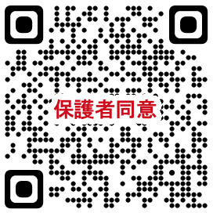
 |  |  |  |  | ＊申請前に、左記ＱＲコードを保護者に読んでもらい、入力をお願いしてください。
 |  |  |  |  | 回答のコピーを確認し次第、上記”同意”欄にチェックしてから提出お願いします。

 |  |  |  |  | ＊申請書は所属団体で作成し、
 |  |  |  |  | （一社）青森県競泳委員会 副委員長 福士 明裕“hukushi7008@outlook.jp” 宛に
 |  |  |  |  | メールにて提出お願いします。

 |  | https://forms.gle/a9cP6DrKUhkBZiRW7

